Sheet2
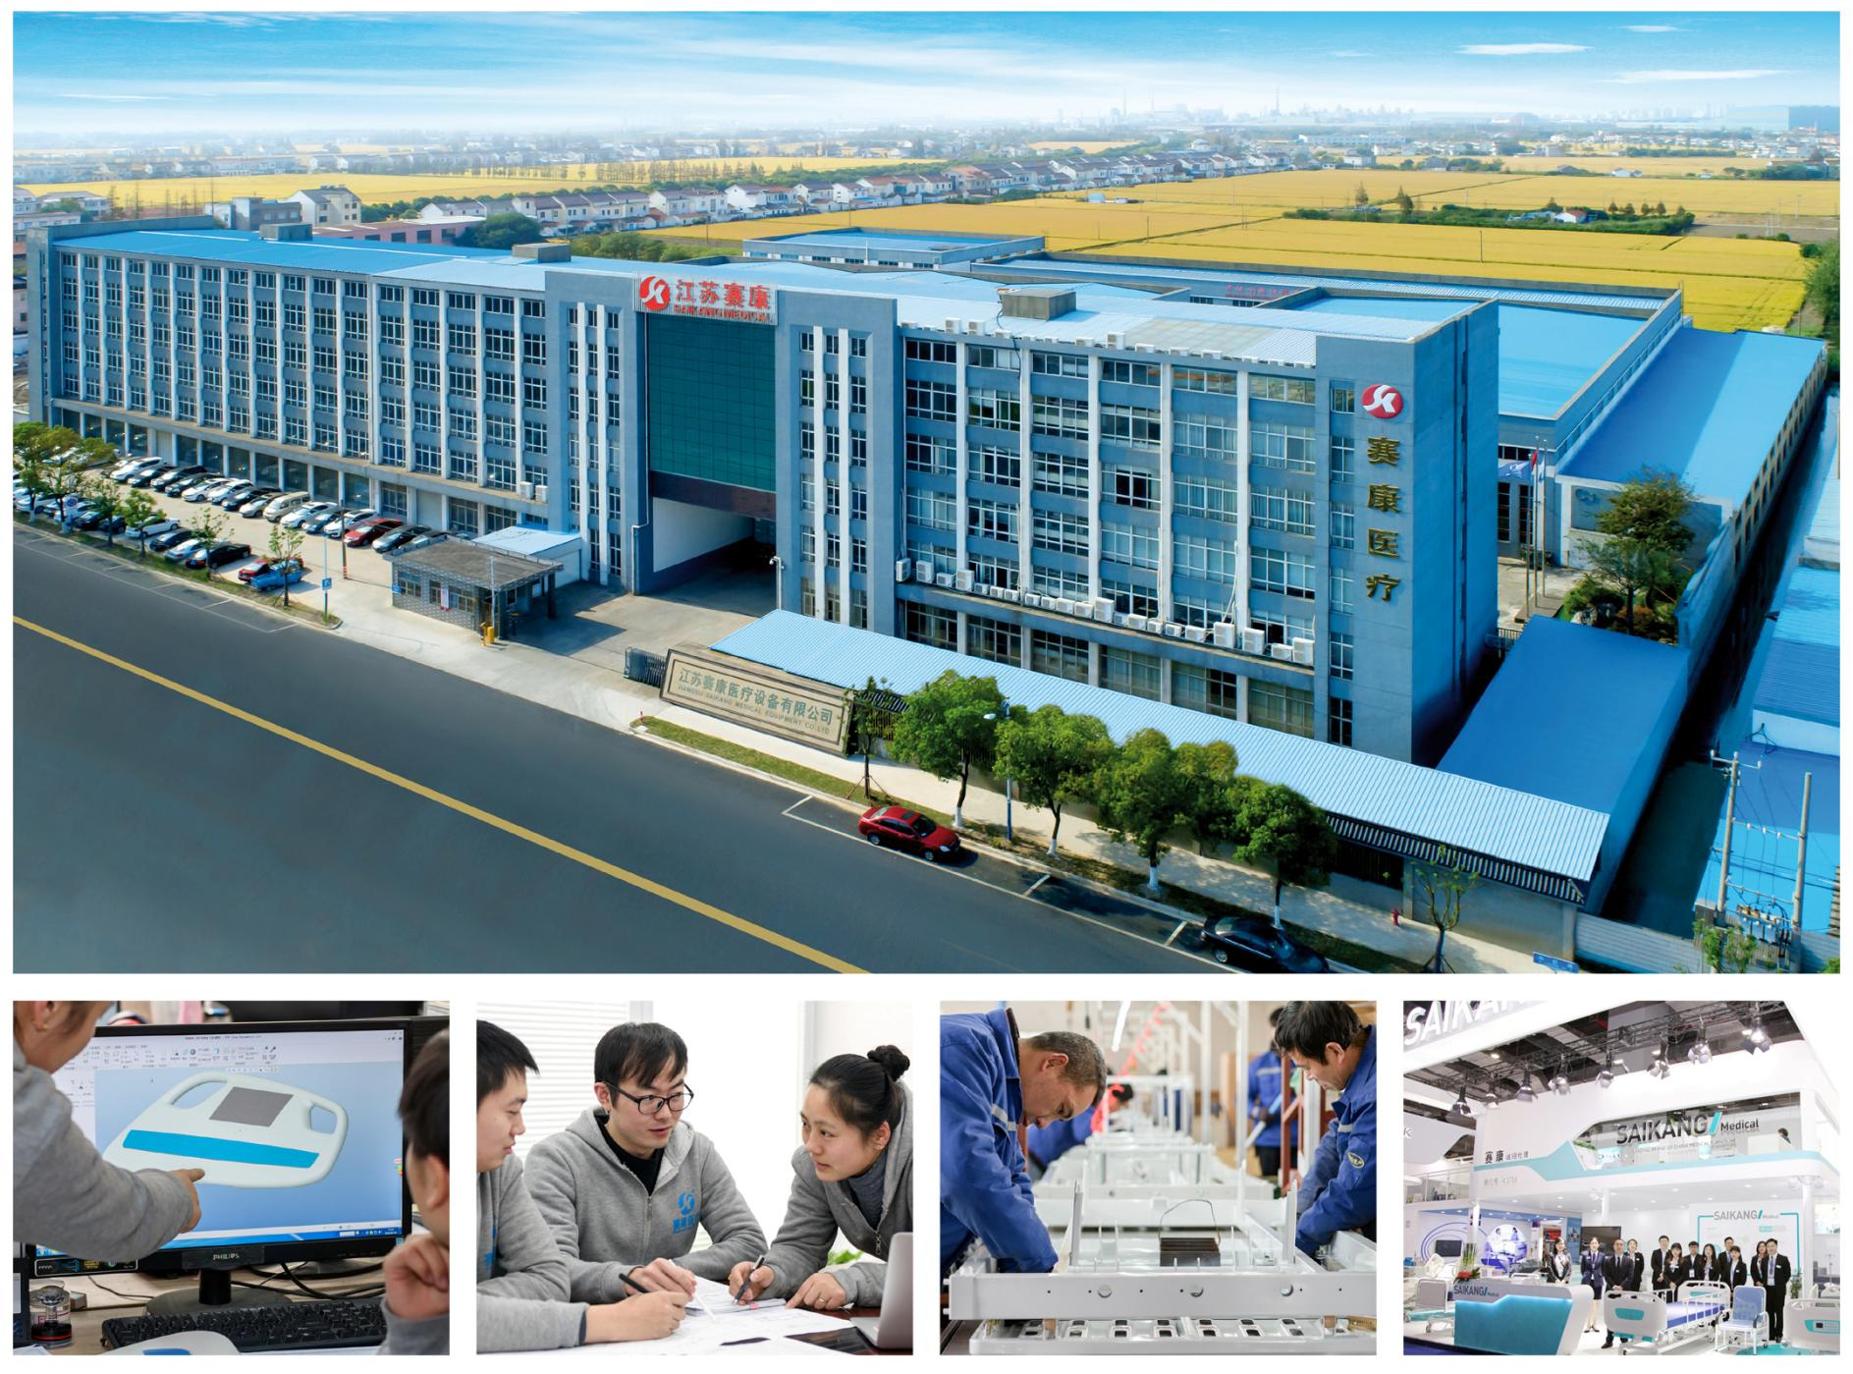

 | DESIGN INNOVATION | RESEARCH INNOVATION | MANUFACTURING INNOVATION | SERVICE INNOVATION

 | Saikang Medical is a benchmark brand and company in the manufacture and supply of medical equipment and furniture, thanks to a great development driven since its creation in 2002. We have a specialized human team of more than 400 employees and 30,000 m² facilities equipped with the latest technology, as well as 2,000 m² of showrooms where we can see and test all our equipment. |  |  Quotation
 |  |  | Thank you for your trust

 | Jiangsu Saikang Medical Equipment Co., Ltd. STOCK CODE: 870098 |  | www.saikangmedical.com

D3w8y-200套
 Jiangsu Saikang Medical Equipment Co., Ltd. No. 35 Lehong Road, Zhangjiagang City, Jiangsu, China. Tel.: +86 18021236953 www.saikangmedical.com |  |  |  |  | Natalie Fan Sales Associate Tel.: +86 18021236953 (WhatsApp) E-mail: natalie@saikangmedical.com
 |  |  |  |  |  |  |  |  | Anton2023/2024报价 |  |  | 2025新结构报价
QUOTATION |  |  |  |  | 2026-05-06
 |  |  |  |  |  |  |  |  |  |  |  |  | 6.5
 |  |  |  |  | Code:
No | Model | Specifications | 中文参数 | Picture | Unit Price | Packing Details |  | QTY |  | 1.1 | 6.8 | 出口基准价 | USD | Unit |  | CBM
 |  |  |  |  | (USD)EXW | Dimensions (mm) | Unit (CBM) |  | 小满
1 | D3w | 5 дюймовые закрытые колеса с тормозом | 5寸双面轮 |  |  |  |  | 220 pcs 2 containers | ¥115 | ¥127 | $18.6 | ￥360 | $55.4 | $13.8 | 5寸中控轮 一套4个
 |  | основная рама, углеродистая сталь с эпокситным покрытием | 床框结构 |  |  | 2030*778(1.5) |  |  | ¥795 | ¥875 | $128.6 | ￥350 | $53.8 | $130.8 | 床框
 |  | шасси, углеродистая сталь с эпокситным покрытием |  |  |  | 1680*620(1.2) |  |  |  |  |  | ￥350 | $53.8 |  | 三摇中控轮底盘
 |  | подьемный механизм, углеродистая сталь с эпокситным покрытием |  |  |  | 482*269*155 |  |  |  |  |  | ￥150 | $23.1 |  | 升降机构 一套2个
 |  | ложемент, рама, углеродная сталь с эпокситным покрытием | 1号板 |  |  | 830*730 |  |  | ¥130 | ¥143 | $21.0 | ￥120 | $18.5 | $18.5
 |  | ложемент, рама, углеродная сталь с эпокситным покрытием | 2号板 |  |  | 830*250 |  |  | ¥70 | ¥77 | $11.3 | ￥80 | $12.3 | $12.3
 |  | ложемент, рама, углеродная сталь с эпокситным покрытием | 3号板 |  |  | 830*370 |  |  | ¥50 | ¥55 | $8.1 | ￥80 | $12.3 | $12.3
 |  | ложемент, рама, углеродная сталь с эпокситным покрытием | 4号板 |  |  | 830*470 |  |  | ¥50 | ¥55 | $8.1 | ￥80 | $12.3 | $12.3
 |  | торцы из АБС пластика | 床头尾板一套 |  |  | 1000*564 |  |  | ¥255 | ¥281 | $41.3 | ￥260 | $40.0 | $40.0
 |  | складные перила из аллюминиевого сплава | 弯管护栏一套 |  |  | 1494*448 |  |  | ¥150 | ¥165 | $24.3 | ￥180 | $27.7 | $27.7
 |  | держатель бутыли капельницы, нержавеющая сталь, крючки из АБС пластика | 锈钢塑料四钩输液杆塑料勾 |  |  | 902*234 |  |  | ¥40 | ¥44 | $6.5 | ￥40 | $6.2 | $6.2
Total EXW |  |  |  |  |  |  |  |  |  | 小满标准价 | ￥1,666 | ￥2,050 | $315.4
1. Payment term: 100% T/T deposit before delivery. 2. Delivery time: within 40 days from deposit to delivery. 3. Quotation valid time: 30 days. 4. Warranty period: 12 months from the product arriving to destination port.

